画面イメージ
詳細設計書 | 論理名称 | K001 | システムID | KS | 改訂日 | 2023-01-12
 | 物理名称 | ログイン画面 | システム名称 | 勤怠管理システム | 改訂者 | 山下/周/崔

画面イメージ
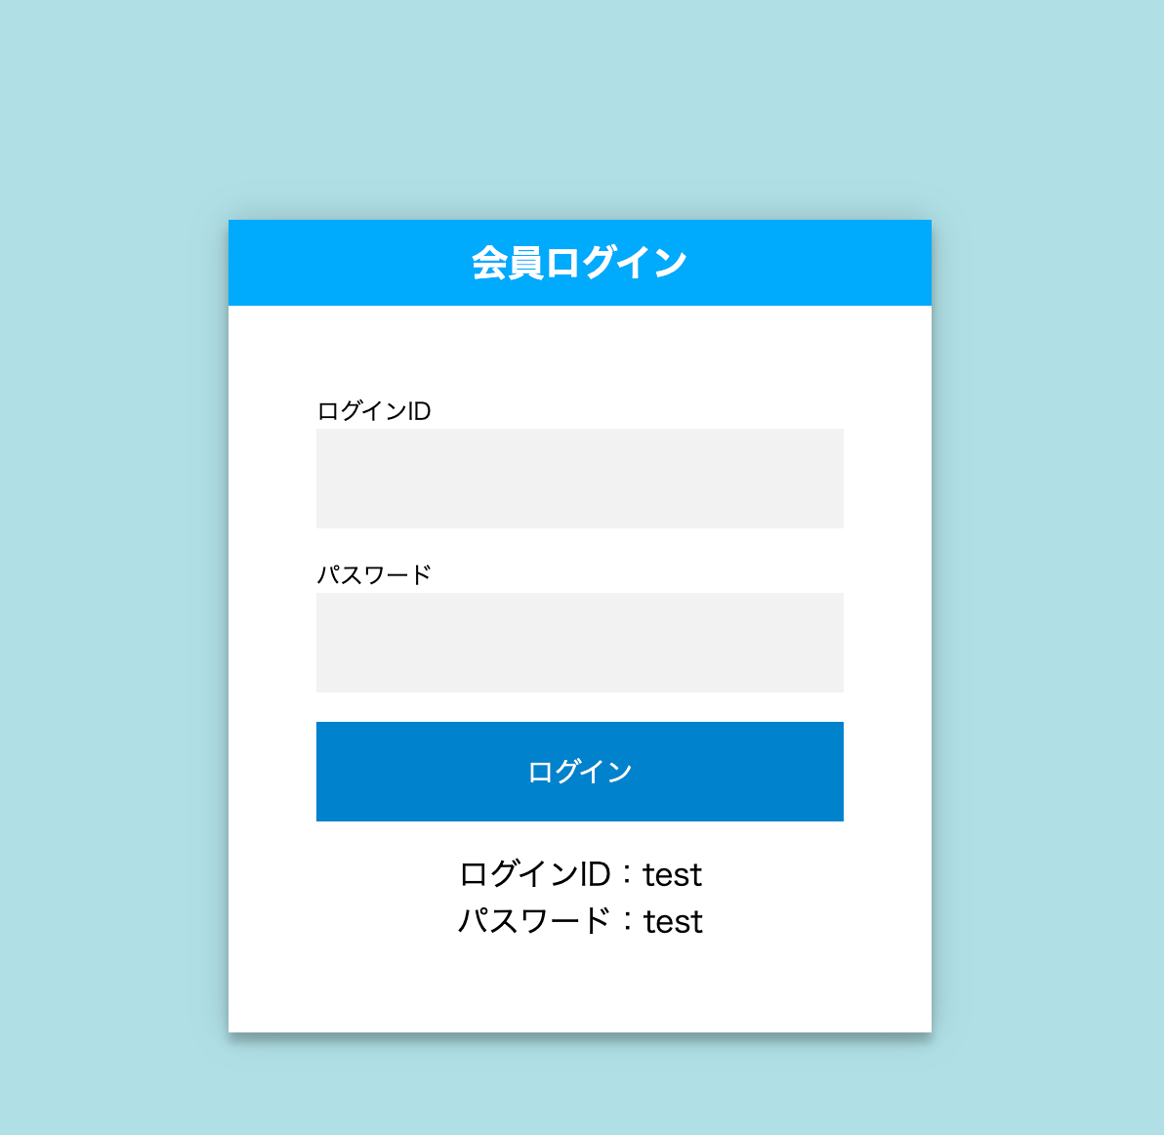

初期表示
エラー表示

勤怠管理システム
勤怠管理システム

社員ID
社員ID

社員IDは存在しません。
id

password
パスワードが間違っています。

IO関連
詳細設計書 |  | 論理名称 |  | K001 |  |  | システムID | KS | 改訂日 | 2023-01-12
 |  | 物理名称 |  | ログイン画面 |  |  | システム名称 | 勤怠管理システム | 改訂者 | 山下/周/崔

I/O関連図

ログイン
社員情報一覧
 |  |  |  | ログインボタン

ログイン

社員マスタ

パラメータ一覧
No | 論理名称 |  | 物理名称 |  | I/O | 備考
4 | 社員ID |  | employee_id |  | I | I = INSERT、UPDATE、DELETE
5 | パスワード |  | password |  | I
6
7
8
9
10
11
12
テーブル一覧
No | 論理名称 |  | 物理名称 |  | I/O | 備考
4 | t_employee |  | 社員ID |  | O | O = SELECT
5 |  |  | パスワード |  | O
6
7
8
9
10
11
12
ファイル一覧
No | 論理名称 |  | 物理名称 |  | I/O | 備考
4
5
6
7
8
9
10
11
12

